1101_시안1
11월말위 아래중 선택(중복가능) <-창현샘 주제설명
1.웹페이지 개발
ex)지마켓에서 당근가격을 매일아침9시에 크롤링
/11번가에서 당근가격을 매일 아침9시에 크롤릴-> 이 둘을 어떻게 당근으로 인식을 시킬것인가
2.머신러닝 알고리즘 (가이드 줌)
ex)영화 관련/ 배우: 개봉일: 투자금: 손익분 순으로
앞으로 개봉될 영화의 손익분기점에 도달하는 알고리즘 작성
(나무위키 사용)
3.서비스 개발(가이드 줌)
ex)대학생 새내기를 위해서 에브리타임과 같은 Q&A형식과
블로거와 같은 독백 형태 중 둘중의 고객니즈를 비교해서 찾아봄
<11월 아이디어안-진효영>
외국관광객을 위한 한국 술 및 술집 어플

코로나가 우리의 삶에 녹아 들면서 2년전과 다르게 한국을 찾아오는 해외여행객 급증↑
여행의 묘미중에 하나인 음식. 그중에서 지친 여행의 마무리를 위한
다양한 한국 술을 소개하는 어플.

#아이디어 착안-> 인스타 감성으로 간판이 없는 술집들이 증가,
현지인들도 가게인지 알아보기 힘든 가게들이 존재
해외관광객에게도 한국의 현재 의 주류 문화를 알리자

1.현재의 한국 주류 트렌드
->2030의 주류고급화로 보드카판매량증가,서울 주류 매출 1위 지역 신림
한국의 샴페인 외국에서도 판매량 급증

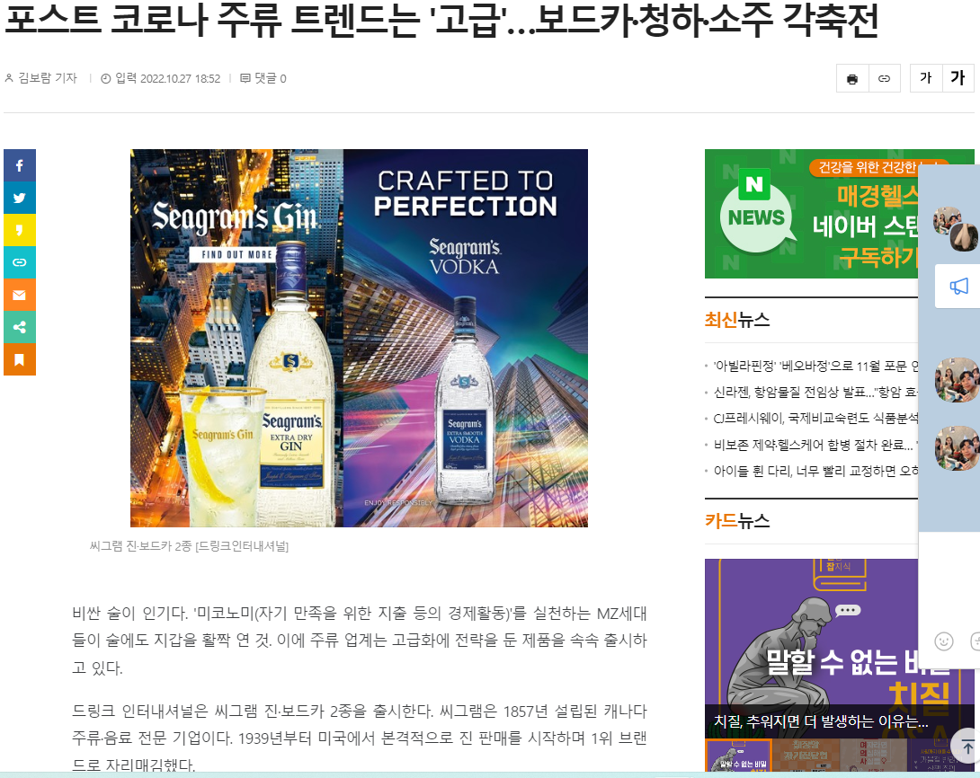
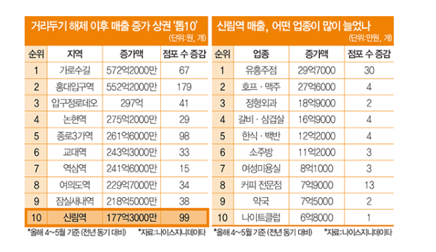

2.한국의 이색 술집들
-> 간판이 없지만 소리소문없이 다들 찾아가는 맛집,
외국인 관광객이 접근하기에는 어려움이 있지 않을까..?

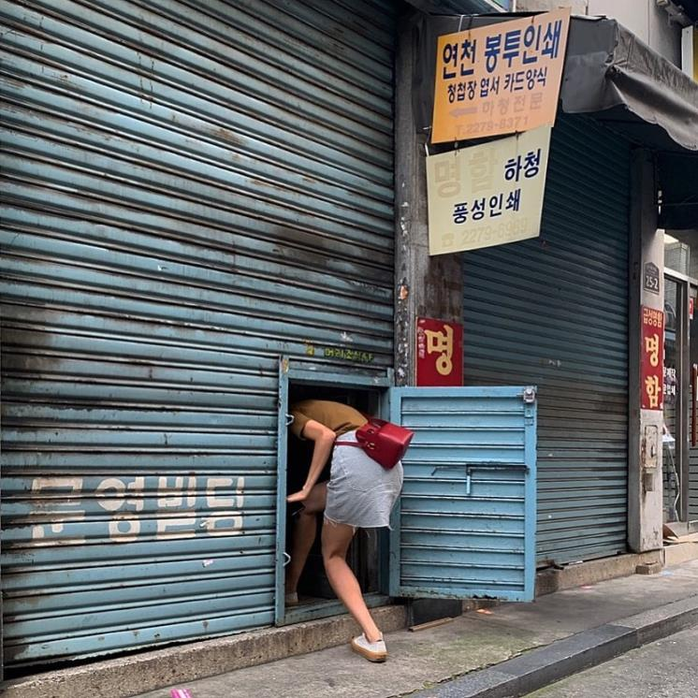
*을지로: 머리조심
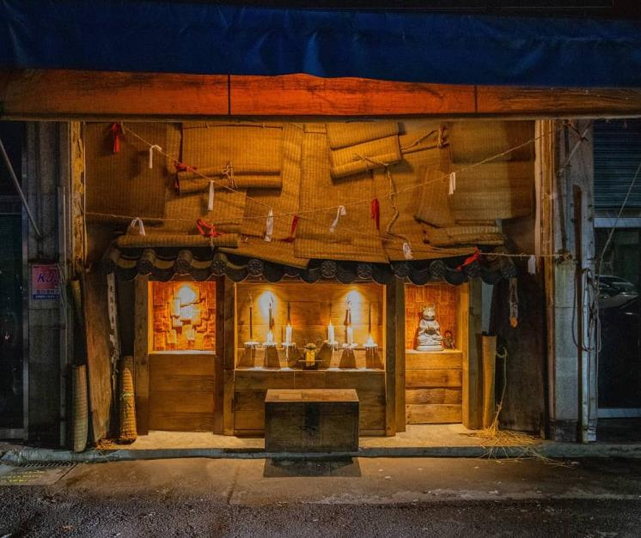
*신당 : 주신당

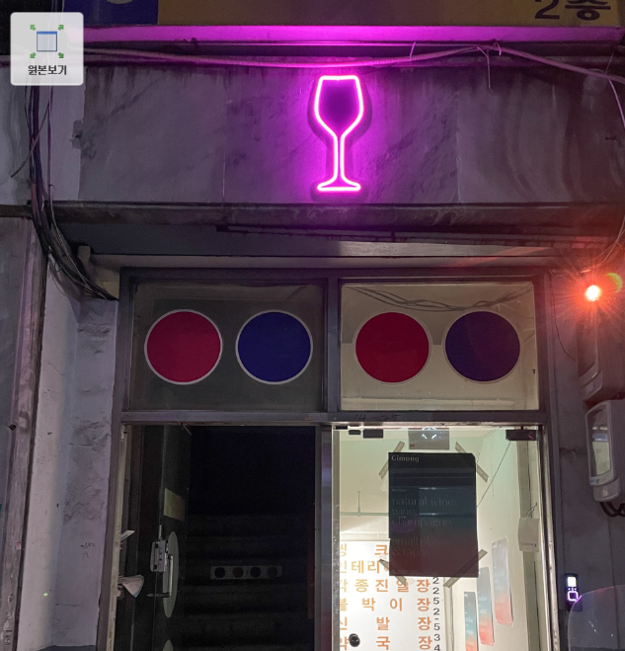
*신당 : 기몽

3.한국 주류 트렌드
->이색 술집+그 술집의 메인 베스트를 추천

수제 막걸리
지역 막걸리
와인
소주
맥주
수제 맥주

<TMI>
# 외국인 나라별 대표술 과 우리나라 술 비교도 재밌을듯
#정보 크롤링은 네이버맵,이색술집 기사
#이색술집의 기준은?
# 칵테일 관련이면 어디로??
# 술집과 음식점의 가르는 기준? ->저녁 운영만
#술집은 최근5년사이 오픈한 가게만 기준으로 할것
-> 한국 현재의 주류 문화이기 때문에
#지역은 서울을 기준으로만
#이번주제에 대해서는 서비스 개발 분야쪽이 되는데..
머신러닝기술을 어디에 더하면 될까

->221101 종수님 피드백->점장기준이 되어버리는 경향이 있어,관광객 기준의 관점이 필요

스케줄
진행예정
진행완료
대략 이정도↓

★
 | 과제D5:AF5 | 2022-11-14 | 2022-11-15 | 2022-11-16 | 2022-11-17 | 2022-11-18 | 2022-11-19 | 2022-11-20 | 2022-11-21 | 2022-11-22 | 2022-11-23 | 2022-11-24 | 2022-11-25 | 2022-11-26 | 2022-11-27 | 2022-11-28 | 2022-11-29 | 2022-11-30 | 2022-12-01 | 2022-12-02 | 2022-12-03 | 2022-12-04 | 2022-12-05 | 2022-12-06 | 2022-12-07 | 2022-12-08 | 2022-12-09 | 2022-12-10 | 2022-12-11 | 2022-12-12 | 2022-12-13 | 2022-12-14 | 2022-12-15 | 2022-12-16 | 2022-12-17 | 2022-12-18 | 2022-12-19 | 2022-12-20 | 2022-12-21
 | 프로젝트 시작
 | 크롤링
1 | <고객 분석및 기획 수업>
★
 | ①비즈니스 문제 정의
수업
퀘스트
 | ➁Actor정의하기

2 | 기획서 제출하기(dropbox 양식)
3 | 팀명정하기
4

핵심
역량
프로젝트
1 | <문제정의>= 고객분석
 | ->고객타겟층은?
 | ->고객들의 니즈는 어떨까?
 | -> 핵심키워드는 어떻게 나오는가?
 | ->블로그 검색 크롤링
 | ->블로그 크러스터 분석 실시
 | ->카페 크롤링 할지 말지(페인포인트)
 | ->카페 크러스터 분석
 | -> 앞으로의 고객들의 니즈 증가 할것 이다라는 시각화자료

2 | <2018~2022년 술 시장 동향 분석> ppt1~2장으로 설명 끝내기 메인은 아래
 | -> 을지로가 언제부터 발달시작 했는가?
 | ->술 시장에 코로나의 영향은?
 | -> 감성술집 키워드의 시작은?

3 | < 추천 시스템>
 | ->안주별로? 술로?
 | ->옵션으로, 비건과 이름없는 술집?
 | ->이벤트내용에 대해 논의 (시간대별로 술을 주는지, 쿠폰을 주는지)
 | -> 성인인증 시스템?
 | -> 성인인증 시스템?

4 | <예상 되는 결과>

